Sheet1
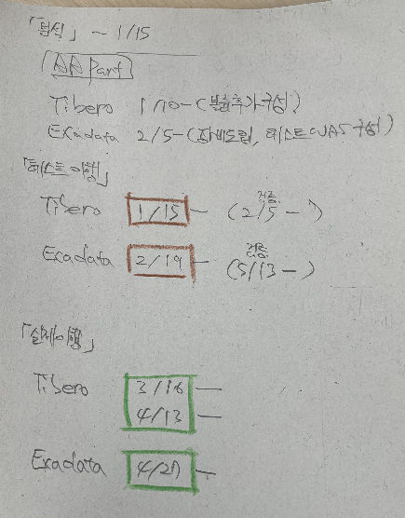
L1 (Phase) | L2 (Activity) | L3 (Task) | L4 (Step) | 산출물 | Start Date | End Date

분석 및 설계 |  |  |  |  | 2023-12-25 | 2024-01-12
 | S/W 현황조사 준비 |  |  |  | 2023-12-25 | 2023-12-31
 |  | 현황조사 계획 |  |  | 2023-12-25 | 2023-12-31
 | S/W 현황조사 |  |  | 현황조사 결과서 | 2024-01-02 | 2024-01-12
 |  | 개발서버 |  |  | 2024-01-02 | 2024-01-03
 |  |  | Tibero개발서버 (LDMBDB01) 및 연관서버 조사 |  | 2024-01-02 | 2024-01-03
 |  |  | 통합계정관리DB (LDTSTC01) 및 연관서버 조사 |  | 2024-01-02 | 2024-01-03
 |  |  | IFRS DB (LDLF01/02) 및 연관서버 조사 |  | 2024-01-02 | 2024-01-03
 |  |  | 정보계DB (LDDWT1/2, LDIS1/2) 및 연관서버 조사 |  | 2024-01-02 | 2024-01-03
 |  | 검증서버 |  |  | 2024-01-04 | 2024-01-05
 |  |  | 통합검증WAS/DB (LVMOTC01) 및 연관서버 조사 |  | 2024-01-04 | 2024-01-05
 |  |  | 계리결산검증 (LVASDB01) 및 연관서버 조사 |  | 2024-01-04 | 2024-01-05
 |  | 운영서버 |  |  | 2024-01-08 | 2024-01-09
 |  |  | 통합계정관리DB (LPTSDB01/02) 및 연관서버 조사 |  | 2024-01-08 | 2024-01-09
 |  |  | 홈페이지DB (LPHPDB01/02) 및 연관서버 조사 |  | 2024-01-08 | 2024-01-09
 |  |  | 이미지DB (LPIGDB01/02) 및 연관서버 조사 |  | 2024-01-08 | 2024-01-09
 | 업무조사 및 업무담당자 인터뷰 |  |  | 인터뷰결과서, S/W영향도 분석서 | 2024-01-10 | 2024-01-12
 |  | 계리DB |  |  | 2024-01-10 | 2024-01-10
 |  |  | 관련 업무담당자 인터뷰 |  | 2024-01-10 | 2024-01-10
 |  | 홈페이지DB |  |  | 2024-01-10 | 2024-01-10
 |  |  | 관련 업무담당자 인터뷰 |  | 2024-01-10 | 2024-01-10
 |  | 이미지DB |  |  | 2024-01-11 | 2024-01-11
 |  |  | 관련 업무담당자 인터뷰 |  | 2024-01-11 | 2024-01-11
 |  | 정보계DB |  |  | 2024-01-11 | 2024-01-11
 |  |  | 관련 업무담당자 인터뷰 |  | 2024-01-11 | 2024-01-11
 |  | IFRSDB |  |  | 2024-01-12 | 2024-01-12
 |  |  | 관련 업무담당자 인터뷰 |  | 2024-01-12 | 2024-01-12
 |  | 통합계정관리DB |  |  | 2024-01-12 | 2024-01-12
 |  |  | 관련 업무담당자 인터뷰 |  | 2024-01-12 | 2024-01-12
 | 작업분류설계 |  |  | 작업계획서 | 2024-01-02 | 2024-01-12
 |  | 개발서버 |  |  | 2024-01-10 | 2024-01-10
 |  |  | 단순이관 |  | 2024-01-10 | 2024-01-10
 |  |  | 재설치 |  | 2024-01-10 | 2024-01-10
 |  |  | 옵션변경 |  | 2024-01-10 | 2024-01-10
 |  | 검증서버 |  |  | 2024-01-11 | 2024-01-11
 |  |  | 단순이관 |  | 2024-01-11 | 2024-01-11
 |  |  | 재설치 |  | 2024-01-11 | 2024-01-11
 |  |  | 옵션변경 |  | 2024-01-11 | 2024-01-11
 |  | 운영서버 |  |  | 2024-01-12 | 2024-01-12
 |  |  | 단순이관 |  | 2024-01-12 | 2024-01-12
 |  |  | 재설치 |  | 2024-01-12 | 2024-01-12
 |  |  | 옵션변경 |  | 2024-01-12 | 2024-01-12
테스트 |  |  |  | 테스트 작업결과서 | 2024-01-15 | 2024-05-13
 | 티베로 작업적용 |  |  |  | 2024-01-15 | 2024-05-13
 |  | 개발 작업적용 |  |  | 2024-01-15 | 2024-02-04
 |  | 검증 작업적용 |  |  | 2024-02-05 | 2024-05-13
 | 신규Appliance장비 작업적용 |  |  |  | 2024-02-19 | 2024-03-31
 |  | 1차 작업적용 |  |  | 2024-02-19 | 2024-03-03
 |  | 2차 작업적용 |  |  | 2024-03-25 | 2024-03-31
이행 |  |  |  | 운영 작업결과서 | 2024-01-17 | 2024-05-13
 | 티베로 작업적용 |  |  |  | 2024-01-17 | 2024-04-26
 |  | 개발 작업적용 |  |  | 2024-01-29 | 2024-01-29
 |  | 검증 작업적용
 | 신규Appliance장비 작업적용
 |  | 1차 작업적용
 |  | 2차 작업적용

안정화
 | 트러블슈팅

